Step
Tải ToolChain
 | wget -c https://mirrors.edge.kernel.org/pub/tools/crosstool/files/bin/x86_64/11.3.0/x86_64-gcc-11.3.0-nolibc-arm-linux-gnueabi.tar.xz
 | tar -xf x86_64-gcc-11.3.0-nolibc-arm-linux-gnueabi.tar.xz
 | export CC=`pwd`/gcc-11.3.0-nolibc/arm-linux-gnueabi/bin/arm-linux-gnueabi-

 | ${CC}gcc --version

Tải và build Uboot
 | git clone -b v2022.04 https://github.com/u-boot/u-boot --depth=1
 | cd u-boot/
 | git pull --no-edit https://git.beagleboard.org/beagleboard/u-boot.git v2022.04-bbb.io-am335x-am57xx

 | make ARCH=arm CROSS_COMPILE=${CC} distclean |  |  |  |  |  | // xóa các file rác
 | make ARCH=arm CROSS_COMPILE=${CC} am335x_evm_defconfig |  |  |  |  |  | // tạo file config cho beaglebone
 | make ARCH=arm CROSS_COMPILE=${CC}

Tải và build kernel
 | git clone https://github.com/RobertCNelson/bb-kernel ./kernelbuildscripts
 | cd kernelbuildscripts/
 | git checkout origin/am33x-v5.4 -b tmp

 | ./build_kernel.sh |  | hoặc ./tools/rebuild.sh |  | // nếu muốn chỉ build lại các file thay đổi

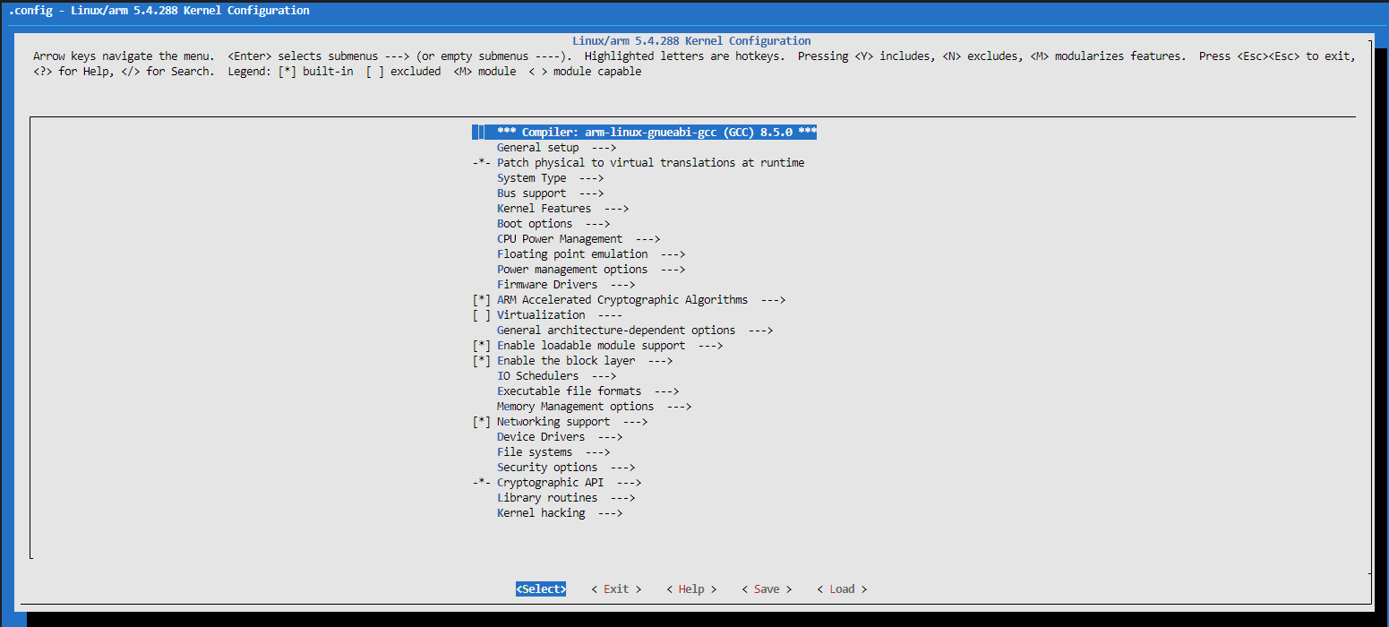
 |  |  |  |  |  |  |  |  |  |  | Menuconfig

 | export kernel_version=5.4.288-bone69

Tải Root file system
 | wget -c https://rcn-ee.com/rootfs/eewiki/minfs/debian-11.5-minimal-armhf-2022-10-06.tar.xz
 | tar xf debian-11.5-minimal-armhf-2022-10-06.tar.xz

Setup microSD card
 | lsblk

 |  |  |  |  |  |  |  |  | CHÚ Ý: | trong MOUNTPOINT microsd kết nối phải chưa được cấu hình gì
 |  |  |  |  |  |  |  |  |  | nếu microSD đã được cấu hình thì cần |  | sudo unmount /part...

 | export DISK=/dev/mmcblk0
 | sudo dd if=/dev/zero of=${DISK} bs=1M count=10 |  |  |  |  | xóa thẻ

Cài đặt BootLoader
 | sudo dd if=./u-boot/MLO of=${DISK} count=2 seek=1 bs=128k
 | sudo dd if=./u-boot/u-boot-dtb.img of=${DISK} count=4 seek=1 bs=384k

phân vùng thẻ
 | sudo sfdisk --version |  |  | cài tool
 | sudo sfdisk ${DISK} <<-__EOF__
 | 4M,,L,*
 | __EOF__

 | sudo mkfs.ext4 -V |  |  | cài tool
 | for: DISK=/dev/mmcblkX
 | sudo mkfs.ext4 -L rootfs -O ^metadata_csum,^64bit ${DISK}p1 |  |  |  |  |  |  | DISK thuộc phần nào thì dùng câu lệnh tương ứng bên dưới

 | for: DISK=/dev/sdX
 | sudo mkfs.ext4 -L rootfs -O ^metadata_csum,^64bit ${DISK}1

Mount Partition:
 | sudo mkdir -p /media/rootfs/
 | for: DISK=/dev/mmcblkX
 | sudo mount ${DISK}p1 /media/rootfs/

 | for: DISK=/dev/sdX
 | sudo mount ${DISK}1 /media/rootfs/

Backup Bootloader
 | sudo mkdir -p /media/rootfs/opt/backup/uboot/
 | sudo cp -v ./u-boot/MLO /media/rootfs/opt/backup/uboot/
 | sudo cp -v ./u-boot/u-boot-dtb.img /media/rootfs/opt/backup/uboot/

Install Kernel and Root File System
Copy Root File System
 | sudo tar xfvp ./debian-*-*-armhf-*/armhf-rootfs-*.tar -C /media/rootfs/
 | sync

Set uname_r in /boot/uEnv.txt
 | sudo sh -c "echo 'uname_r=${kernel_version}' >> /media/rootfs/boot/uEnv.txt" |  |  |  |  |  | // ghi version kernel cần boot vào file cấu hình, để hệ thống biết chính xác kernel nào cần được load và dùng đúng module tương ứng.

Copy Kernel Image
 | sudo cp -v ./kernelbuildscripts/deploy/${kernel_version}.zImage /media/rootfs/boot/vmlinuz-${kernel_version}

Copy Kernel Device Tree Binaries
 | sudo mkdir -p /media/rootfs/boot/dtbs/${kernel_version}/ |  |  |  |  |  |  |  |  |  |  | Copy output của quá trình build kernel vào USB boot (PHỤC VỤ QUÁ TRÌNH BOOT)
 | sudo tar xfv ./kernelbuildscripts/deploy/${kernel_version}-dtbs.tar.gz -C /media/rootfs/boot/dtbs/${kernel_version}/

Copy Kernel Modules
 | sudo tar xfv ./kernelbuildscripts/deploy/${kernel_version}-modules.tar.gz -C /media/rootfs/

File Systems Table (/etc/fstab)
 | sudo sh -c "echo '/dev/mmcblk0p1 / auto errors=remount-ro 0 1' >> /media/rootfs/etc/fstab"

Networking
 | sudo nano /media/rootfs/etc/network/interfaces
 | add:
 |  | auto lo
 |  | iface lo inet loopback

 |  | auto eth0
 |  | iface eth0 inet dhcp

Remove microSD/SD card
 | sync
 | sudo umount /media/rootfs

Cross Compiler
